Données
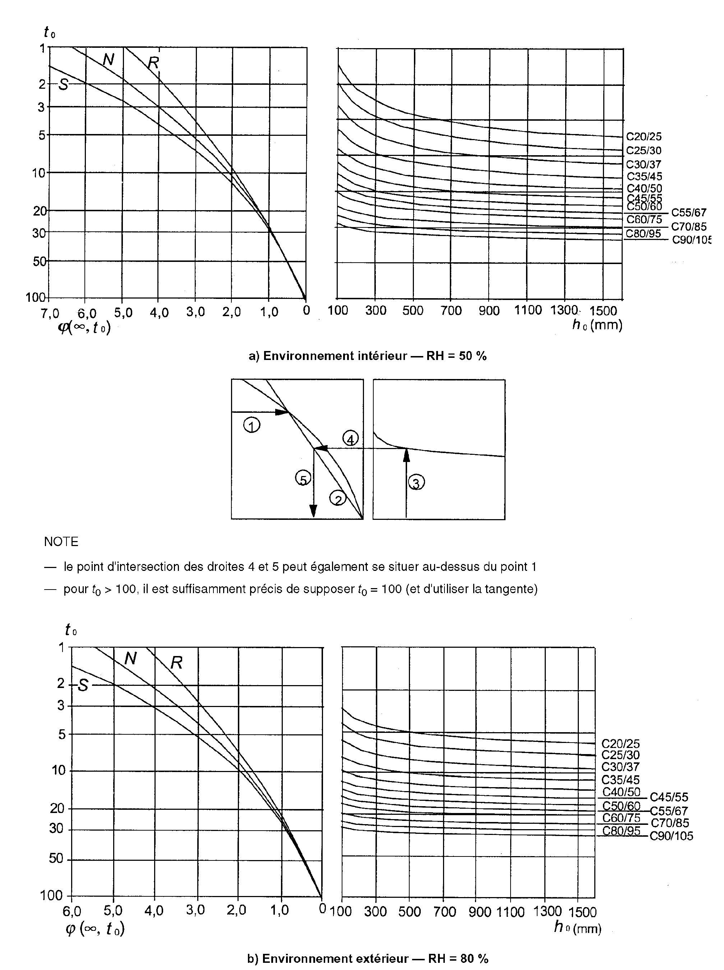
FLEXION SIMPLE |  |  |  |  |  | COMMENTAIRES

Remplir les cellules:
Les cellules en bleu correspondent aux résultats
Projet : | L15
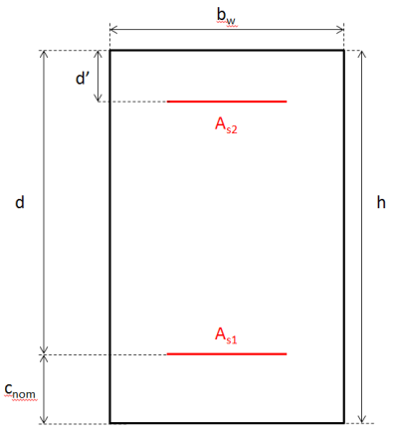
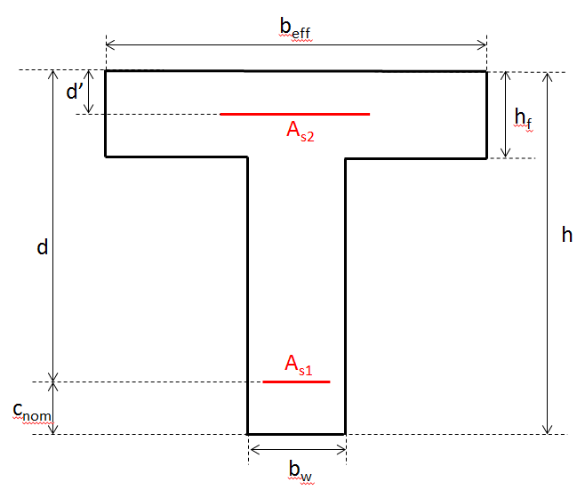
Situation de projet
Ouvrage à traiter |  |  | 2
Combinaison d'actions
à l'ELU |  |  | Sismique
Exposition |  |  | XD1,XS1
Maîtrise de la fissuration requise ? |  |  | Non

Sollicitations
Combinaison d'actions |  |  | 1
MELU,travée |  | moment fléchissant agissant lié à la travée | 3.724E+02 | kN.m
MELS,travée |  | moment agissant de service lié à la travée | 264.79 | kN.m | Dans le cas des ponts, rentrez la valeur du moment à l'ELS fréquent

Dimensions
Section |  |  | 1
h |  | hauteur | 55.00 | cm | Poutre > 2m et dalle > 0,8m d'épaisseur, l'ouverture des fissures se fera selon l'eurocode 2 partie ouvrage d'art.
d |  | hauteur utile des aciers tendus | 48.7 | cm | on pourra prendre en prédimensionnement d=0,9*h
cnom |  | enrobage | 3.10 | cm
d' |  |  | 6.00 | cm | on pourra prendre en prédimensionnement d'=0,1*h
bw |  | largeur | 25 | cm

Matériaux
Béton
fck |  | résistance caractéristique à la compression du béton à 28 jours | 20 | Mpa | Pour le cas des pieux forés où fcd=fck/(γc.1,1), rentrer comme valeur de fck : fck/1,1
Acier
fyk |  | limite d'élasticité des aciers | 500 | Mpa
Palier |  |  | 2
Classe de ductilité |  |  | A
Prendre en compte les aciers comprimés ? |  |  | Oui
αe est |  |  | donné directement |  | αe : coefficient d'équivalence acier/béton φ(∞,t0) : coefficient de fluage du béton αe(long terme)=Es/Ec,eff, où Ec,eff=Ecm/(1+φ(∞,t0)) |  | Une valeur de φ(∞,t0) peut être trouvée soit par le calcul (cf. feuille Accessoires, onglet φ(∞,t0) Coefficient de fluage) , soit par lecture de la Figure 3.1., valable pour des taux d'humidité HR de 50% ou de 80%.
αe choisi |  |  | 15
αe |  | coefficient d'équivalence acier/béton | 15.00

Outils
 |  |  |  |  |  |  |  |  |  | quasi-permanent | Dalle | Pour faire disparaître lignes αe | 1 | Appuis & travée | donnée par l'annexe nationale (Ouvrages d'art) | Quasi-permanente | Permanente / Transitoire | Rectangulaire | A | X0 | calculé à partir de φ(∞,t0) donné | Oui | Fissurée | S1 | 400 | Horizontal
Sollicitations |  |  | RÉFÉRENCES | COMMENTAIRES |  |  |  |  |  | caractéristique | Voile | #NAME? | 2 | Travée seule | donnée par l'annexe nationale (Bâtiments) | Caractéristique | Accidentelle | En té | B | XC1 | donné directement | Non | Non fissurée | S2 | 500 | Incliné
µELS,qp |  | 0.3722 | [1] Chap 7. §2.2.2. | Moment agissant de service réduit |  |  |  |  |  | quasi-permanent=caractéristique | Poutre |  | 3 |  | donnée directement |  | Sismique |  | C | XC2,XC3 |  |  |  | S3
γt |  | 1.406 | [1] Chap 7. §2.2.2. Remarque 1. | Rapport des moments |  |  |  |  |  |  | Poteau |  |  |  |  |  |  |  |  | XC4 |  |  |  | S4
γa |  | 1.41 | [1] Chap 7. §2.2.2. Remarque 1. |  |  |  |  |  | Légende |  |  |  |  |  |  |  |  |  |  | XD1,XS1 |  |  |  | S5
 |  |  |  |  |  |  |  |  | Cellule à ne pas toucher |  |  |  |  |  |  |  |  |  |  | XD2,XS2 |  |  |  | S6
expo(σcbarre) |  | XD,XF,XS |  |  |  |  |  |  | A donner |  |  |  |  |  |  |  |  |  |  | XD3,XS3
expo(wk,max) |  | XD,XS |  |  |  |  |  |  | Valeur recommandée par l'EC2 |  |  |  |  |  |  |  |  |  |  | XF
expo(cmin,dur) |  | XD1,XS1 |  |  |  |  |  |  | Valeur recommandée par l'annexe nationale |  |  |  |  |  |  |  |  |  |  | XA

Dimensions
δ'=d'/d |  | 0.12 | [1] Chap 7. §3.1.2.
Ac | cm2 | 1375.00 |  | Section de béton
Asmin | cm2 | 1.58 | EC2 §9.2.1.1. (1) & (3)
Asmax | cm2 | 55.00
beff | cm | 25
hf | cm | 16

Matériaux |  |  |  | >On travaille, par souci d'opitmisation, avec le diagramme parabole-rectangle pour le béton et le diagramme à palier incliné pour l'acier
Béton
αcc |  | 1 | EC2 §3.1.6. (1) note | Dans le cas des ponts, l'AN recommande d'utiliser αcc= 1. Toutefois, si αcc≠ 1, se référer aux remarques de [1]
γc |  | 1.3 | EC2 §2.4.2.4. (1) et EN-1998-1 Clause 5.2.4 (3) Note 2 de l'AN pour le coefficient sismique | coefficient partiel relatif au béton
λ |  | 0.80 | EC2§3.1.7. (3)
η |  | 1
fcm | Mpa | 28.0 | EC2 §3.1.2. Tableau 3.1. | résistance moyenne du béton à la compression à 28 jours
fcd | Mpa | 15.4 | EC2 §3.1.6. (1) (3.15) | résistance de calcul en compression du béton
fcu | MPa | 15.4 | [1] Chap 7. §2.1.2.2 [7.8] | contrainte uniforme de compression du béton
fctm | MPa | 2.21 | EC2 §3.1.2. Tableau 3.1. | résistance à la traction du béton à 28 jours
fcteff | MPa | 2.32 | EC2 §7.1. (2) & §3.1.8. (3.23)
Ecm | MPa | 29962 | EC2 §3.1.2. Tableau 3.1. | Module d'élasticité sécant du béton
k1 |  | 0.6 | EC2 §7.2. (2)
k2 |  | 0.45 | EC2 §7.2. (3)
εcu2 | ‰ | 3.50 | EC2§3.1.2. Tableau 3.1. | Déformation relative utime du béton en compression

Acier |  |  |  |  | Classe de ductilité | εuk(‰) | k=ftk/fyk | [1] Chap 3. §2.4.2.1 et EC2 - Annexe C, tableau C1
Es | MPa | 200000 | EC2 §2.4.2.4. (1) | module d'élasticité de l'acier | A | 25 | 1.05
γs |  | 1 | EC2 §2.4.2.4. (1) | Coefficient partiel relatif à l'acier | B | 50 | 1.08
fyd | Mpa | 500.00 | [1] Chap 3. §2.4.2.1 | Limite d'élasticité de calcul de l'acier | C | 75 | 1.15
εyd | ‰ | 2.50 | [1] Chap 3. §2.4.2.1. | cf. diagramme ci-contre | Paramètres de ductilité
εuk | ‰ | 25 | EC2 - Annexe C, tableau C1 | déformation relative de l'acier sous charge maximale
εud | ‰ | 22.5 | EC2 §3.2.7. (2b) note 1 | cf. diagramme ci-contre
k=ftk/fyk |  | 1.05 | EC2 - Annexe C, tableau C1
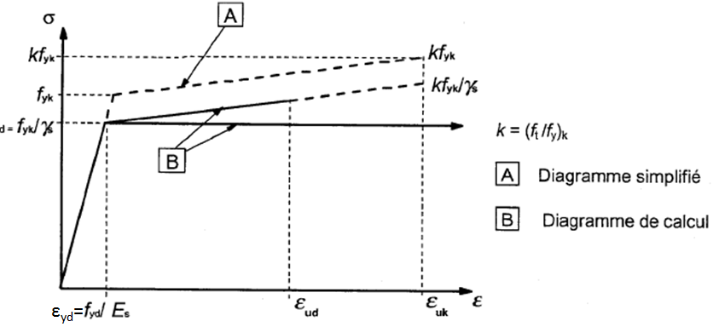
k3 |  | 0.8 | EC2 §7.2. (5)
σsbarre | MPa | 400 |  | contrainte limite dans les aciers
σs1,lim | MPa | 522 | [1] §2.4.2.1.Remarque
Equation du palier incliné : σs = t + u*εs
t | MPa | 497.22 | [1] Chap 3. §2.4.2.1. Remarque
u | MPa | 1111.11
Palier |  | I
φeq | mm | 14.00 | EC2 7.3.4. (3) (7.12) | Diamètre équivalent

αe(court terme):=Es/Ecm |  |  | 6.68 | coefficient d'équivalence acier/béton

Espacement minimal
dG | mm | 14 | EC2 §2.4.2.4. (1)
φmax | mm | 14
k1 |  | 1 | EC2 §8.2 (2)
k2 | mm | 5
amin | mm | 2

